Chi tiết địa chất
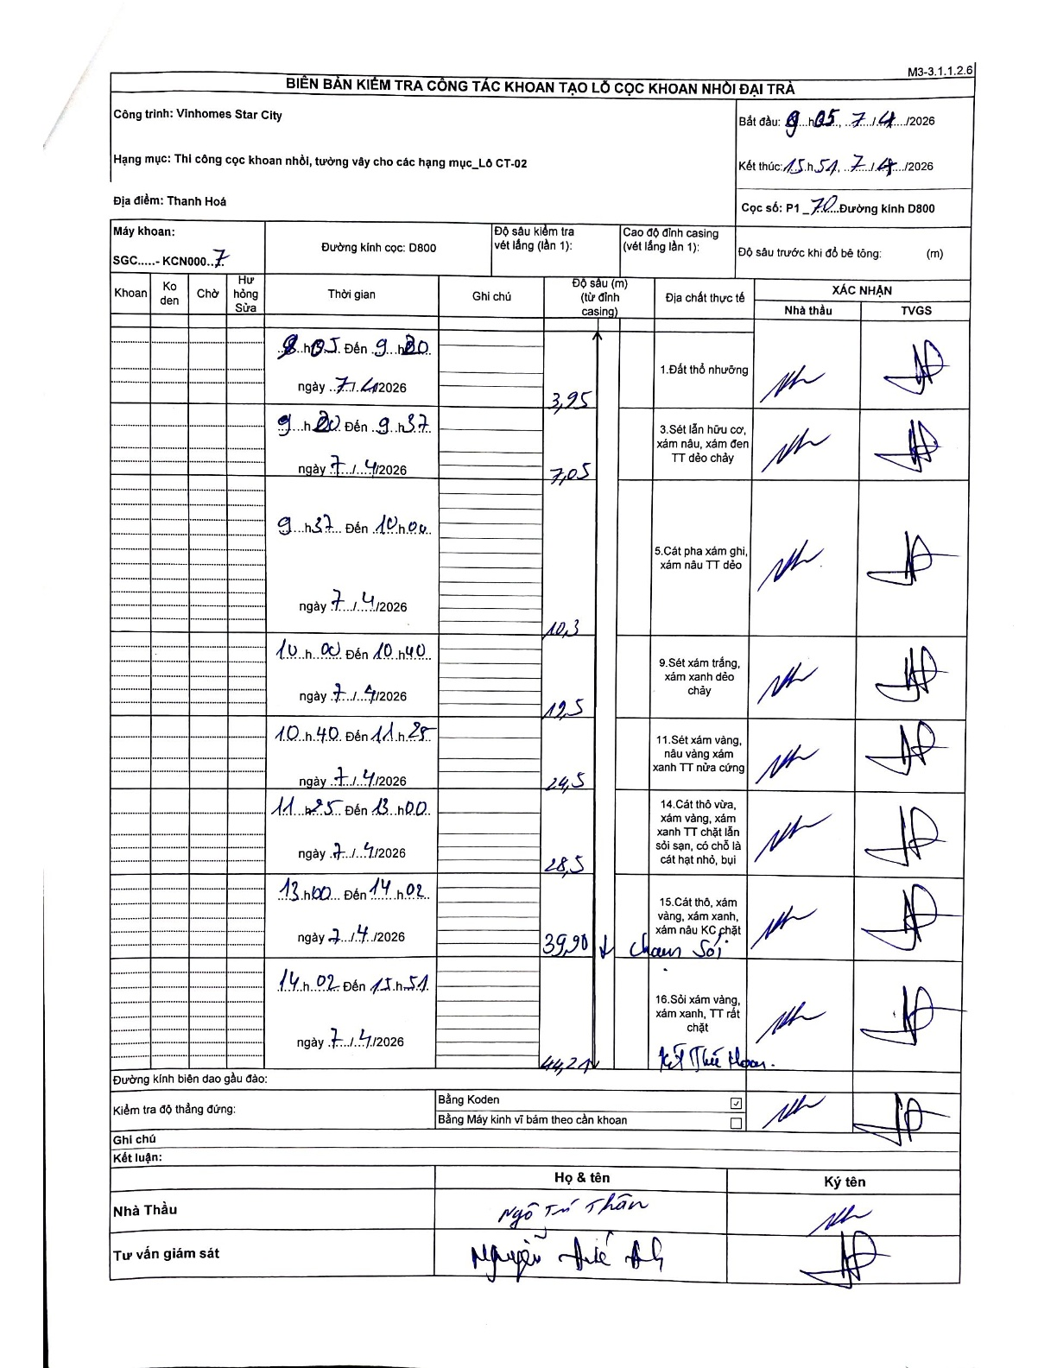
Dự án | Star City Thanh Hóa
Hạng mục | Thi công cọc khoan nhồi, tường vây cho các hạng mục_Lô CT-02
Tên bộ phận | Thi công cọc khoan nhồi
Số hiệu cọc | P1
Tên Máy khoan | SGC-KCN0007
Đường kính | D800
Bắt đầu thi công | 08:05 07/07/2026
Kết thúc thi công | 15:51 07/07/2026

Địa chất TT | Đường kính | Mô tả lớp thiết kế | Từ (h) | Đến (h) | Cao độ từ | Cao độ đến | T.Gian (h) | Dài (m) | V (m/h) | Ghi chú
Đất thổ nhưỡng | D800 | Đất thổ nhưỡng | 08:05 | 09:20 | 0.7 | -3.25 | 1.25 | 3.95 | 3.16
2 | D800 | Sét lẫn hữu cơ, xám nâu, xám đen TT dẻo chảy | 09:20 | 09:37 | -3.25 | -6.35 | 0.28 | 3.1 | 10.94
3 | D800 | Cát pha xám ghi, xám nâu TT dẻo | 09:37 | 10:00 | -6.35 | -9.6 | 0.38 | 3.25 | 8.48
4 | D800 | Sét xám trắng, xám xanh dẻo chảy | 10:00 | 10:40 | -9.6 | -11.8 | 0.67 | 2.2 | 3.3
5 | D800 | Sét xám vàng, nâu vàng xám xanh TT nửa cứng | 10:40 | 11:25 | -11.8 | -23.8 | 0.75 | 12 | 16
6 | D800 | Cát thô vừa, xám vàng, xám xanh TT chặt lẫn sỏi sạn, có chỗ là cát hạt nhỏ, bụi | 11:25 | 13:00 | -23.8 | -27.8 | 1.58 | 4 | 2.53
7 | D800 | Cát thô, xám vàng, xám xanh, xám nâu KC chặt | 13:00 | 14:02 | -27.8 | -39.2 | 1.03 | 11.4 | 11.03
8 | D800 | Sỏi xám vàng, xám xanh, TT rất chặt | 14:02 | 15:51 | -39.2 | -43.54 | 1.82 | 4.34 | 2.39

ẢNH BIÊN BẢN GỐC

